环境帐号
svn:https://192.168.1.131/svn/AZTCODE |  | https://aepanzeurus.vicp.cc/svn/aztsay
Lanker/azt123
后台管理系统
http://console.cnpp.cinsay.net/players/general/1f930994-c1e0-4512-bb8e-fa5d3d77d842
christine@azt-china.com/1122112233

国内网站
cinsay.cc
国外网站
http://www.cinsay.com/

企业邮箱
https://exmail.qq.com
liuwei@azt-china.com/qw826ERT
dev db &后台
192.168.1.197
root/123456

本地url
http://localhost:8080/XPRO/
admin/1

jazminServer地址
https://github.com/guooscar/JazminServer.git

车载设备服务器连接信息
VM（中间层）
VIP: cardevice.chinacloudapp.cn:22
ACC: cardevice
PWD Teamiras@2014

DB |  |  | new
IP: mysqlservices.chinacloudapp.cn:3306 |  |  | ip:cardb.chinacloudapp.cn
ACC: cardevice%teamiras |  |  | acc: teamiras
PWD: Teamiras@2014 |  |  | PWD: Teamiras@2014
mysql -u cardevice%teamiras -h mysqlservices.chinacloudapp.cn -pTeamiras@2014

https://aepanzeurus.vicp.cc:443/svn/carAPP APP代码
https://aepanzeurus.vicp.cc:443/svn/carDoc 文档

/home/cardevice/JazminServer/instance/air
scp -r download cardevice@cardevice.chinacloudapp.cn:/home/cardevice/JazminServer/instance/air/

asure云帐号
URL：manage.windowsazure.cn
ACC: aztsay@azt-china.com
PWD: Say12345

三台虚拟机已建立好：
database-azt.chinacloudapp.cn
app-azt.chinacloudapp.cn
backup-azt.chinacloudapp.cn

acc： | aztsay
pwd： | Azt@2015

智能商家dev db
database-azt.chinacloudapp.cn
3306

root
123456

haimall
http://192.168.1.250:8080/

https://192.168.1.131/svn/himall

url: mysqlservices-sha.chinacloudapp.cn
acc: video%aztsay
psw: Azt@2015

短信：
http://smsapi.c123.cn/OpenPlatform/OpenApi?action=sendOnce&ac=企业账号&authkey=密钥&cgid=通道组&c=内容&m=号码
例如：
http://smsapi.c123.cn/OpenPlatform/OpenApi?action=sendOnce&ac=1001@500008880001&authkey=87B01469201D6557C2685137EB3B5DEC&cgid=80&c=%E6%B5%8B%E8%AF%95&m=13688998866,15899668855

企业账号：
1001@501176370003

key：
DF007ADB8A1C5B02A9BF27C368FB945A

本地video环境
外网：
aepanzeurus.vicp.cc:8989
root
123456
内网：
192.168.1.89:22

http://app-9cooo-001.chinacloudapp.cn
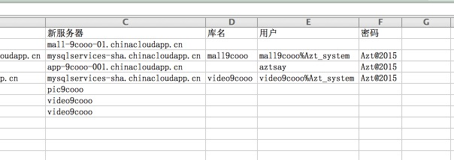

http://player.kaimai8.com/
app-vmall.chinacloudapp.cn
vmall
vmall@2015

微软云
https://testenv.blob.core.chinacloudapi.cn/
testenv
3bBPS+FGznrAnuZdYWSCM91XET/Dm6XWf9c0Azu4Z7BAqpAPlhEVLtuLOH3USSxDslLVd16ywHjUfX1U2Ld3cg==

金山云

http://www.ksyun.com/
登录邮箱：eddie.to@azt-china.com
初始密码：Azt@2015

item
2015-10-20 | 1 | sql like concat('%',"李四",'%')
 | 2 | 卖家退货
 |  | 事项 | 备注 | 接口人 | 完成情况
20151022 | 1 | 退换货同意退换货弹窗 |  |  | 完成 | 11M的大概210S
 | 2 | 0.3代码和数据库分svn版本 |  |  | 完成 | 37M成功过一次530S
20151026 | 3 | 播放器分类一级分类 | 类目同步，spring task配置研究 |  | 完成 | 4M的大概120S
 | 4 | 播放器列表缺省图片 |  |  | 完成
 | 5 | 二级分类 | 需要demo和接口修改，初始化数据 | 赵泉、张海鹰
 | 6 | 关联产品列表排序功能 | 需要接口需要 | 张海鹰 | 完成

 |  |  |  |  |  | 周一 ：豉汁蒸排骨
 |  |  |  |  |  | 周二：孜然草原牛肉
 |  |  |  |  |  | 周三：客家咸鸡
 |  |  |  |  |  | 周四：板栗焖鸭
 |  | 敏感词过滤 |  |  | 完成 | 周五：萝卜焖牛腩
 |  | 视频上传，后台进行编码

 |  |  |  |  | 搜索播放器功能--》触发词条更新的业务操作：
 |  |  |  |  | 1、修改播放器名称、描述、分类
 |  |  |  |  | 2、关联视频【修改视频不触发，重新关联才触发词条更新】
 |  |  |  |  | 3、关联产品【修改产品不触发，重新关联才触发词条更新】
20151102 |  | solr-zookeeper搜索视频
 |  |  | 完成虚拟机创建
 |  | like搜索视频 | 性能太差，多表1对多关联，9字段like，去重，排序权重问题
 |  | lucene搜索视频 | 已完成简单索引建立（增量添加索引）和搜索。问题是indexWriter/indexRead开关、生命周期管理、文件系统io锁、分布式、索引建立生效时间、内存消耗、扩展性、一致性等性能问题

 |  |  | https://192.168.1.131/svn/aztsay/trunk/videoMgr

1116 |  | 操作日志 | 视频操作日志
 |  |  | http://192.168.1.183:8080/api/operationlog/video
 |  |  | {"Description":"视频审核", "IPAddress":"192.168.1.1","PageUrl":"abc", "ShopId":128, "UserName":"liuwei"}
 |  |  | 套餐编辑的调用
 |  |  | http://192.168.1.183:8080/api/operationlog/package

 |  | 搜索
 |  |  | 过滤
 |  |  | 类目
 |  |  | 价格

 |  |  | 排序

 |  |  | 分页

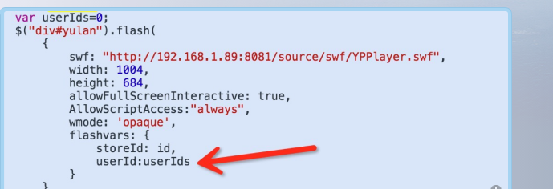
 |  | rmvb格式屏蔽
 |  | 播放器预览添加userid参数传入

20151117 |  | 多条件搜索描述
 | 1 | 指定过滤 条件下 按指定fileds 搜索key 结果 按排序字段 排序方式 分页
 | 2
 | 3
 | 4
 | 5
 | 6
 | 7
 | 8

 |  | IDictionary<string, string> parameters = new Dictionary<string, string>();
 |  | parameters.Add("searchWord", keywords);//关键字
 |  | parameters.Add("typeId", typeId);//播放器类别Id
 |  | parameters.Add("attrId", attrId);//属性值 a_id=41_139@40_132 其中41为属性名，139为属性值，有多个属性用@隔开
 |  | parameters.Add("expKeywords", expKeywords);//价格区间，例如：10_20 表示为10到20之间
 |  | parameters.Add("orderType", orderType);//排序,例如1_1代表人气升序，1_2人气降序,2_1价格升序,2_2价格降序。

20151123 |  | 添加接口：通过ids获取播放器列表简介信息（图片，名称）
 |  |  | http://192.168.1.89:8080/rest/store/subinfos?ids=94,95

 |  | 添加接口：通过storeId获取商家前5个播放器，不足5个获取同类型的 |  |  | 出现6个，待修改
 |  |  | http://localhost:8080/videoMgr/store/other?storeId=2
 |  | 播放器状态和logo维护，优化系统实现

20151207 | 1 | 视频编码过程异步化
 | 2 | github
 | 3 | maven
 | 4 | solrj

 |  | 视频编码过程异步化 | 完成本地视频添加
 |  | 高升对接会议 | 海英确认地址不可用接口。
2015128 |  | https://testenv.blob.core.chinacloudapi.cn/
 |  | testenv
 |  | 3bBPS+FGznrAnuZdYWSCM91XET/Dm6XWf9c0Azu4Z7BAqpAPlhEVLtuLOH3USSxDslLVd16ywHjUfX1U2Ld3cg==
 |  | 微软云编码task调用

